界面
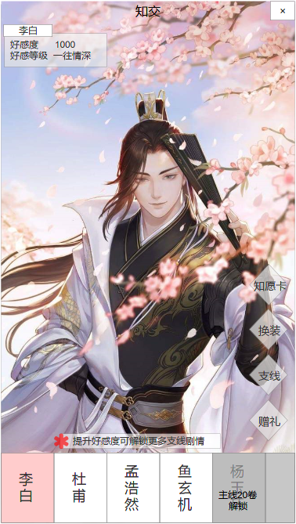
1 | 【关闭按钮】返回上一级主界面
 | 【标题】知交

 | 【显示信息】
 | 名称 | 4个字符
 | 好感度 | 6个字符
 | 好感等级 | 4个字符

 | 【场景、人物】需求未定

 | 【功能按钮】
 | 知愿卡 | 跳转图4
 | 换装 | 暂未开启
 | 支线 | 跳转图3
 | 赠礼 | 跳转图2

 | 【轻提示】
 | 每次进入知交页面（包含切换）时出现文字提示，显示3s后消失

 | 【切换按钮】
 | 5个人物按钮
 | 状态：选中状态/非选中状态/未解锁状态

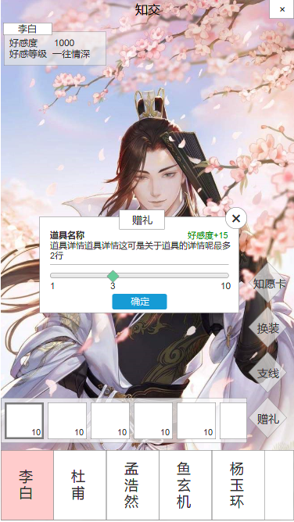
2

 | 【弹窗】点击礼物弹窗
 | 标题：赠礼
 | 关闭：关闭按钮，点击返回上一级，即图1
 | 道具名称：5个字符
 | 道具详情：30个字符
 | 好感度：色值要不同
从道具列表选中道具，跳出弹窗，在同一层级
弹窗后依然可点击下方切换角色，或关闭按钮、切换按钮
 | 进度条、进度条滚动轮
 | 确定：确定按钮，点击后弹窗关闭，角色好感度提升

 | 【道具列表】点击赠礼按钮拉出
 | 状态： | 有道具（道具选中/未选中）
 |  | 无道具（显示文字：暂无礼物）
 | 道具：图标、数量

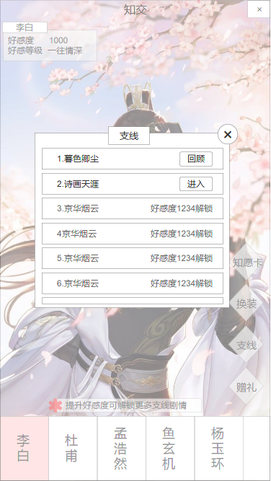
3

 | 【弹窗】点击支线弹窗
 | 标题：支线
 | 关闭：关闭按钮，点击返回上一级，即图1
 | 列表：可下拉拖动
 | 状态： | 已解锁（回顾/进入）
 |  | 未解锁（显示解锁要求）

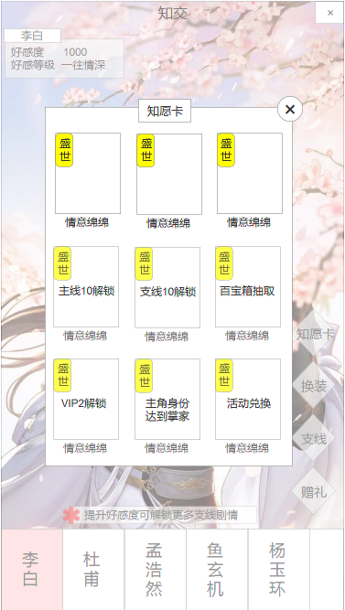
4

 | 【弹窗】点击知愿卡弹窗
 | 标题：知愿卡
 | 关闭：关闭按钮，点击返回上一级，即图1
 | 列表：可下拉拖动
 | 卡牌状态： | 已解锁
 |  | 未解锁 | 显示解锁条件
 | 卡牌信息： | 名称
 |  | 卡牌
 |  | 稀有度

